劇本大綱
劇本大綱 | 1.每一個方塊代表一個章節，深色為戰鬥關卡；淺色為劇情關卡。 2.劇情：戰鬥比例＝7：3
第一位客人
在攤位上看到小妹妹抱著花瓶卻被路人撞到在地而碎裂
主動為其修復瓷器
面見貴族1
修復好瓷器，僕人邀請KIMMIE到主人家中作客，與釉紋玉相遇
面見貴族2
前往該貴族住所與釉紋玉交涉
 |  | Kimmie V.S 釉紋玉

 |  | 目標 | 為育幼院爭取更好的生活品質，在藝品街外擺攤

 |  | 阻礙 | 由於Kimmie沒有名氣，即使在人潮眾多的藝品街中擺攤，也鮮少人知

 |  | 努力 | Kimmie帶著育幼院內待修復的藝術品在藝品街內進行修整
換裝戰鬥
休閒裝
得到認可
得到了釉紋玉的認可，受邀隔日參加晚宴
 |  | 結果 | 雖有引起了一部分路人的注意，卻仍沒有人願意上門

 |  | 意外 | 一名小妹妹帶著破碎的瓷器前來，請求KIMMIE的協助

 |  | 轉彎 | Kimmie為小妹妹修復好瓷器後只向她收半價
 |  |  | 並找來了一朵花讓妹妹帶回去給媽媽
碎裂的貴族瓷器
一名僕人小心翼翼的將瓷瓶送來
說是家中主人所託
請KIMMIE協助修復
 |  | 結局 | 妹妹為kimmie帶來了些許客源，而這件事情也傳到了遠渡來到藝品街的釉紋玉耳裡

不答應修復
kimmie認為主人公相當沒有誠意
而婉拒修復瓷瓶
無奈的僕人只好請kimmie前往住所與主人會談
答應修復
kimmie將藝術品修復完成
並由僕人領回
過幾天收到了一封主人的邀請函

換裝戰鬥

相關素材
相關素材

 | 大項 | 編號 | 檔名 | 中譯 | 檔案路徑
 | 背景 | 101 | ArtStreet.jpg | 藝術街.jpg | kimmie\KimmieUnity\Assets\AssetBundle\Dialogue Test\Background\
 |  | 102 | Black.png | 全黑圖
 |  | 103 | Kimmie'sCorridor.jpg | Kimmie家走廊.jpg
 |  | 104 | Kimmie'sKitchen.jpg | Kimmie家廚房.jpg
 |  | 105 | Kimmie'sLivingRoom.jpg | Kimmie家客廳.jpg
 |  | 106 | Kimmie'sRoom.jpg | Kimmie的房間.jpg
 |  | 107 | Kimmie'sStudio.jpg | Kimmie的工作室.jpg
 |  | 108 | ShoppingStreet.jpg | 商店街.jpg
 |  | 109 | StreetDaytime.jpg | 城鎮街道 日.jpg
 |  | 110 | StreetNighttime.jpg | 城鎮街道 夜.jpg

 | 音樂 | 201 | 1.funny-studioChange | 爵士藍調 | kimmie\KimmieUnity\Assets\AssetBundle\Dialogue Test\Music\
 |  | 202 | 2.horizons-runway | 曲調輕快
 |  | 203 | 3.bridges-burning-Credit | 節奏感重
 |  | 204 | latenightsnow | 神祕氛圍，曲調輕快
 |  | 205 | m_set_68 | 一般
 |  | 206 | m_set_82 | 俏皮
 |  | 207 | m_set_94 | 暫定為釉紋玉出場樂
 |  | 208
 |  | 209
 |  | 210

 | 音效 | 301 | se_maoudamashii_se_door04 | 開門 | kimmie\KimmieUnity\Assets\AssetBundle\Dialogue Test\SoundEffect\
 |  | 302 | shopping_malls1 | 商店街
 |  | 303 | town_morning | 城鎮中的早晨
 |  | 304 | walking_on_a_fall_street | 走路聲－街道
 |  | 305 | walking_on_a_floor | 走路聲－木質地板
 |  | 306
 |  | 307
 |  | 308
 |  | 309
 |  | 310
 |  | 311
 |  | 312

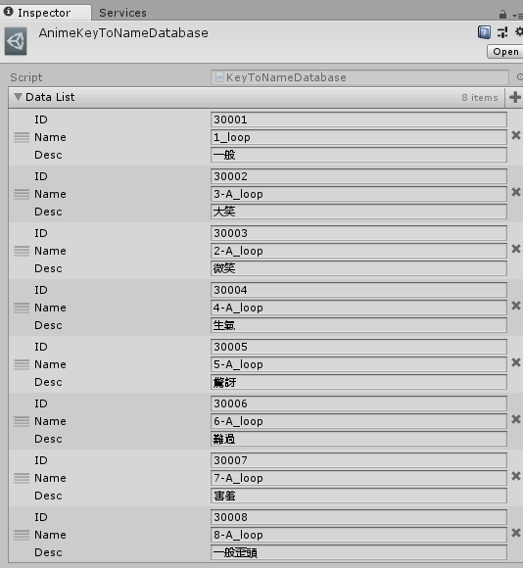
 | 表情 | 釉紋玉

工作表2
